Sheet1
LABELS ORDER FORM

Trim Code 辅料编号 | Color 颜色 | Sample picture 辅料图片 | version 版本 | SIZE 尺码 | Pcs 个 | USAGE 用途 | STYLE# 服装款号
ASSTDBST1 |  | 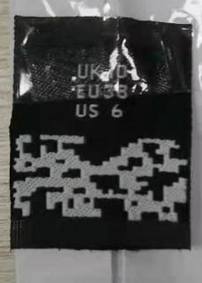 | 正常码(core) | 4 | 268 | SIZE Label 尺码标 | CARBIO
 |  |  |  | 6 | 580
 |  |  |  | 8 | 1185
 | 黑底白字 |  |  | 10 | 1020
 |  |  |  | 12 | 645
 |  |  |  | 14 | 408
 |  |  |  | 16 | 270
 |  |  |  | 18 | 260
 |  | 注意尺码标图片仅供参考 |  | Total 总数 | 4636
ASSTDBST1 |  | 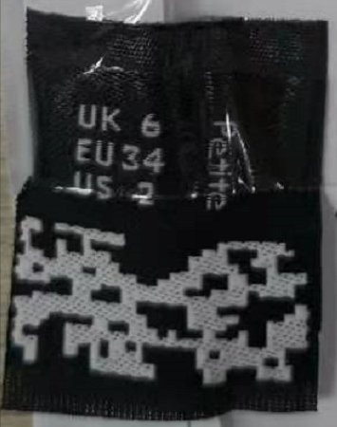 | 小姐码(Petite) | 2 | 113 | SIZE Label 尺码标 | CARBIO
 |  |  |  | 4 | 143
 |  |  |  | 6 | 280
 | 黑底白字 |  |  | 8 | 307
 |  |  |  | 10 | 210
 |  |  |  | 12 | 73
 |  |  |  | 14 | 110
 |  |  |  | 16 | 65
 |  | 注意尺码标图片仅供参考 |  | Total 总数 | 1301
ASSTDBST1 |  | 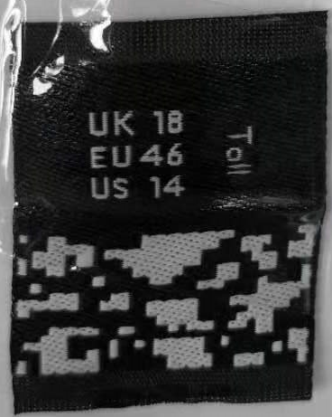 | 高个码(Tall) | 4 | 20 | SIZE Label 尺码标 | CARBIO
 |  |  |  | 6 | 46
 |  |  |  | 8 | 117
 | 黑底白字 |  |  | 10 | 150
 |  |  |  | 12 | 128
 |  |  |  | 14 | 92
 |  |  |  | 16 | 72
 |  |  |  | 18 | 62
 |  |  |  | 20 | 61
 |  | 注意尺码标图片仅供参考 |  | Total 总数 | 748
ASSTDWST1 | 白底黑字 | 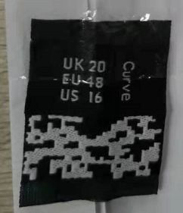 | 肥婆码(Curve) | 16 | 118 | SIZE Label 尺码标 | CARBIO
 |  |  |  | 18 | 123
 |  |  |  | 20 | 104
 |  |  |  | 22 | 107
 |  |  |  | 24 | 70
 |  |  |  | 26 | 52
 |  |  |  | 28 | 36
 |  |  |  | 30 | 33
 |  |  |  |  | 643
ASDESLRGW-CN | 白底黑字 | 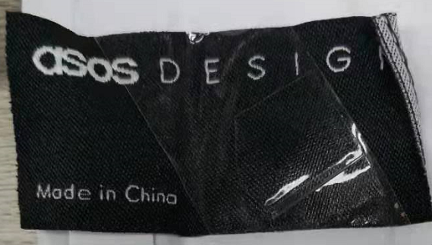 |  | 7300 | 7300 | MAIN LABEL主标 | CARBIO

 |  | 注意主标图片仅供参考 |  | Total 总数 | 7300
Company Name 公司名称 |  |  |  | Order Date 下单日期 | 2025.3.5

Factory Name 工厂名称 | 龙兴（迈思） |  |  | Telephone 公司电话

Delivery Address (送货地址): | 安徽省合肥市庐江县盛桥镇龙兴服饰

Receiver (收件人): | 王冰清

Contact #: (收件人电话) | 13750788299

Expect Ship Date 预计收货日期

